10.01.2024
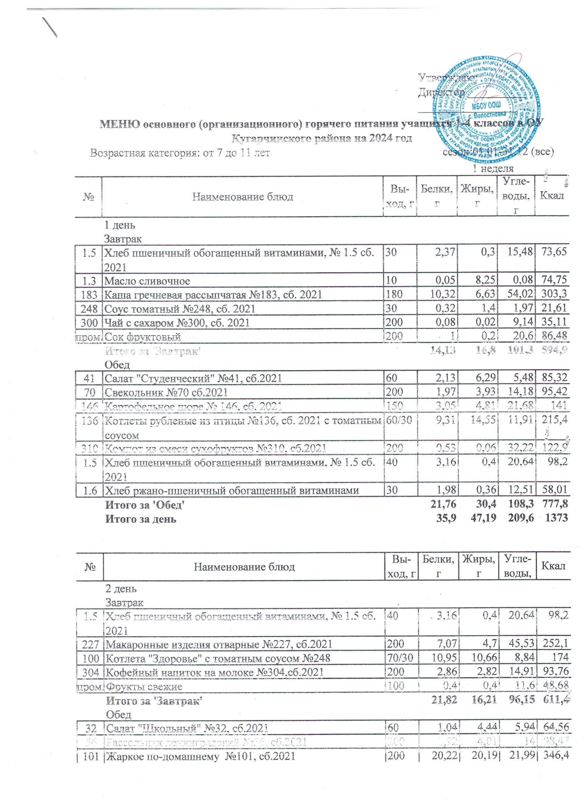
 |  |  | Утверждаю: Директор __________ _________________
МЕНЮ основного (организационного) горячего питания учащихся 1-4 классов в ОУ Кугарчинского района на 2024 год
Возрастная категория: от 7 до 11 лет сезон:01.01-31.12 (все)
Школы 7-10 лет |  |  | 1 неделя
№ | Наименование блюд | Вы-ход, г | Белки, г | Жиры, г | Угле-воды, г | Ккал

 | 1 день
 | Завтрак
1.5 | Хлеб пшеничный обогащенный витаминами, № 1.5 сб. 2021 | 30 | 2.37 | 0.3 | 15.48 | 73.65
1.3 | Масло сливочное | 10 | 0.05 | 8.25 | 0.08 | 74.75
183 | Каша гречневая рассыпчатая №183, сб. 2021 | 180 | 10.32 | 6.63 | 54.02 | 303.3
248 | Соус томатный №248, сб. 2021 | 30 | 0.32 | 1.4 | 1.97 | 21.6071692
300 | Чай с сахаром №300, сб. 2021 | 200 | 0.08 | 0.02 | 9.14 | 35.108616
пром. | Сок фруктовый | 200 | 1 | 0.2 | 20.6 | 86.48
 | Итого за 'Завтрак' |  | 14.13 | 16.8 | 101.3 | 594.9
 | Обед
41 | Салат "Студенческий" №41, сб.2021 | 60 | 2.13 | 6.29 | 5.48 | 85.316209132
70 | Свекольник №70 сб.2021 | 200 | 1.97 | 3.93 | 14.18 | 95.42
146 | Картофельное пюре № 146, сб. 2021 | 150 | 3.05 | 4.81 | 21.68 | 141.0366438
136 | Котлеты рубленые из птицы №136, сб. 2021 с томатным соусом | 60/30 | 9.31 | 14.55 | 11.91 | 215.41
310 | Компот из смеси сухофруктов №310, сб.2021 | 200 | 0.53 | 0.06 | 32.22 | 122.85033288
1.5 | Хлеб пшеничный обогащенный витаминами, № 1.5 сб. 2021 | 40 | 3.16 | 0.4 | 20.64 | 98.2
1.6 | Хлеб ржано-пшеничный обогащенный витаминами | 30 | 1.98 | 0.36 | 12.51 | 58.014
 | Итого за 'Обед' |  | 21.76 | 30.4 | 108.3 | 777.8
 | Итого за день |  | 35.9 | 47.19 | 209.6 | 1373

№ | Наименование блюд | Вы-ход, г | Белки, г | Жиры, г | Угле-воды, г | Ккал

 | 2 день
 | Завтрак
1.5 | Хлеб пшеничный обогащенный витаминами, № 1.5 сб. 2021 | 40 | 3.16 | 0.4 | 20.64 | 98.2
227 | Макаронные изделия отварные №227, сб.2021 | 200 | 7.07 | 4.7 | 45.53 | 252.08
100 | Котлета "Здоровье" с томатным соусом №248 | 70/30 | 10.95 | 10.66 | 8.84 | 174.01
304 | Кофейный напиток на молоке №304,сб.2021 | 200 | 2.86 | 2.82 | 14.91 | 93.7619104
пром. | Фрукты свежие | 100 | 0.4 | 0.4 | 11.6 | 48.68
 | Итого за 'Завтрак' |  | 21.82 | 16.21 | 96.15 | 611.4
 | Обед
32 | Салат "Школьный" №32, сб.2021 | 60 | 1.04 | 4.44 | 5.94 | 64.55508528
56 | Рассольник ленинградский №56, сб.2021 | 200 | 1.92 | 4.01 | 14 | 98.4685848
101 | Жаркое по-домашнему №101, сб.2021 | 200 | 20.22 | 20.19 | 21.99 | 346.4
301 | Чай с сахаром | 200 | 1.55 | 1.45 | 11.36 | 62.40558
1.5 | Хлеб пшеничный обогащенный витаминами, № 1.5 сб. 2021 | 40 | 3.16 | 0.4 | 20.64 | 98.2
1.6 | Хлеб ржано-пшеничный обогащенный витаминами | 30 | 1.98 | 0.36 | 12.51 | 58.014
 | Итого за 'Обед' |  | 29.88 | 30.85 | 86.44 | 728.1
 | Итого за день |  | 51.7 | 47.06 | 182.6 | 1339

№ | Наименование блюд | Вы-ход, г | Белки, г | Жиры, г | Угле-воды, г | Ккал

 | 3 день
 | Завтрак
1.5 | Хлеб пшеничный обогащенный витаминами, № 1.5 сб. 2021 | 30 | 2.37 | 0.3 | 15.48 | 73.65
1.3 | Масло сливочное | 10 | 0.05 | 8.25 | 0.08 | 74.75
1.4 | Сыр (порциями), № 1.4 сб. 2021 | 10 | 2.63 | 2.66 | 0 | 35.06
208 | Каша пшенная молочная жидкая №208, сб. 2021 | 200 | 7.06 | 8.9 | 33.72 | 241.28798146
302 | Чай с лимоном и сахаром №302, сб. 2021 | 200 | 0.25 | 0.05 | 9.54 | 38.47558
пром. | Сок фруктовый | 200 | 1 | 0.2 | 20.6 | 86.48
 | Итого за 'Завтрак' |  | 15.97 | 23.13 | 84.8 | 605
 | Обед
42 | Винегрет овощной №42, сб.2021 | 60 | 0.81 | 1.54 | 5.6 | 37.742735688
3.4 | Суп картофельный с крупой перловой № 3.4 сб. 2021 | 200 | 2.13 | 3.58 | 17.33 | 107.79907264
138 | Плов из курицы №138, сб.2021 | 180 | 16.42 | 20.88 | 30.53 | 375.18522997
287 | Напиток с витаминами Витошка | 200 | 0 | 0 | 18.95 | 70.7104
1.5 | Хлеб пшеничный обогащенный витаминами, № 1.5 сб. 2021 | 40 | 3.16 | 0.4 | 20.64 | 98.2
1.6 | Хлеб ржано-пшеничный обогащенный витаминами | 30 | 1.98 | 0.36 | 12.51 | 58.014
 | Итого за 'Обед' |  | 24.5 | 26.76 | 105.57 | 747.65
 | Итого за день |  | 40.47 | 49.88 | 190.4 | 1353

№ | Наименование блюд | Вы-ход, г | Белки, г | Жиры, г | Угле-воды, г | Ккал

 | 4 день
 | Завтрак
1.5 | Хлеб пшеничный обогащенный витаминами, № 1.5 сб. 2021 | 40 | 3.16 | 0.4 | 20.64 | 98.2
146 | Картофельное пюре № 146, сб. 2021 | 200 | 4.07 | 6.42 | 28.91 | 188
12/7 | Биточки (котлеты) из рыбы с томатн. соусом№248 90/30 | 90/30 | 17.33 | 7.29 | 10.21 | 176.1
300 | Чай с сахаром №300, сб. 2021 | 200 | 0.08 | 0.02 | 9.14 | 35.108616
пром. | Йогурт 2,5% | 100 | 4.1 | 1.5 | 5.9 | 90.62
 | Итого за 'Завтрак' |  | 28.74 | 15.63 | 74.79 | 588.1
 | Обед
41 | Салат "Студенческий" №41, сб.2021 | 60 | 2.13 | 6.29 | 5.48 | 85.32
61 | Суп картофельный с макаронными изделиями №61 | 200 | 4.4 | 3.6 | 17.72 | 119.1
143 | Птица, тушенная в соусе с овощами, № 143 сб. 2021 | 200 | 20.56 | 15.13 | 19.14 | 291.5
302 | Чай с лимоном и сахаром №302, сб. 2021 | 200 | 0.25 | 0.05 | 9.54 | 38.47558
1.5 | Хлеб пшеничный обогащеный витаминами, № 1.5 сб. 2021 | 40 | 3.16 | 0.4 | 20.64 | 98.2
1.6 | Хлеб ржано-пшеничный обогащенный витаминами | 30 | 2.64 | 0.48 | 16.68 | 77.35
 | Итого за 'Обед' |  | 33.13 | 25.95 | 89.2 | 709.9
 | Итого за день |  | 61.86 | 41.58 | 164 | 1263

№ | Наименование блюд | Вы-ход, г | Белки, г | Жиры, г | Угле-воды, г | Ккал

 | 5 день
 | Завтрак
1.5 | Хлеб пшеничный обогащенный витаминами, № 1.5 сб. 2021 | 30 | 2.37 | 0.3 | 15.48 | 73.65
119 | Плов из говядины №119, сб.2021 | 180 | 18.79 | 18.18 | 32.04 | 366.5
310 | Компот из смеси сухофруктов №310, сб.2021 | 200 | 0.17 | 0.06 | 21.9 | 84.45
пром. | Фрукты свежие | 100 | 0.4 | 0.4 | 11.6 | 48.68
 | Итого за 'Завтрак' |  | 21.73 | 18.94 | 81.02 | 573.3
 | Обед
25 | Салат из свеклы с растительным маслом №25, сб.2021 | 60 | 1 | 4.79 | 6.55 | 69.4247778
62 | Суп картофельный с лапшой домашней №62 сб.2021 | 200 | 2.27 | 1.88 | 15.64 | 87.180669182
183 | Каша гречневая рассыпчатая №183, сб. 2021 | 150 | 8.6 | 5.52 | 45.02 | 252.72658557
83 | Котлеты или биточки рыбные №83 сб.2021 с томатным соусом №248 | 70/30 | 17.34 | 10.49 | 13.58 | 217.61
300 | Чай с сахаром №300, сб. 2021 | 180 | 0.07 | 0.02 | 8.22 | 31.5977544
1.5 | Хлеб пшеничный обогащенный витаминами, № 1.5 сб. 2021 | 40 | 3.16 | 0.4 | 20.64 | 98.2
1.6 | Хлеб ржано-пшеничный обогащенный витаминами | 30 | 1.98 | 0.36 | 12.51 | 58.014
 | Итого за 'Обед' |  | 34.43 | 23.47 | 122.17 | 814.76
 | Итого за день |  | 56.16 | 42.4 | 203.2 | 1388

 |  |  |  | 2 неделя
№ | Наименование блюд | Вы-ход, г | Белки, г | Жиры, г | Угле-воды, г | Ккал

 | 6 день
 | Завтрак
1.5 | Хлеб пшеничный обогащенный витаминами, № 1.5 сб. 2021 | 40 | 3.16 | 0.4 | 20.64 | 98.2
1.3 | Масло сливочное, № 1.3 сб.2022 | 10 | 0.05 | 8.25 | 0.08 | 74.754
228 | Макароны отварные с сыром №228, сб.2021 | 200 | 9.46 | 14.46 | 33.44 | 301.27065258
302 | Чай с лимоном и сахаром №302, сб. 2021 | 200 | 0.25 | 0.05 | 9.54 | 38.47558
пром. | Сок фруктовый | 200 | 1 | 0.2 | 20.6 | 86.48
 | Итого за 'Завтрак' |  | 13.91 | 23.36 | 84.29 | 599.18
 | Обед
34 | Салат "Здоровье" №34, сб.2021 | 60 | 1.02 | 2.71 | 6.91 | 52.10250408
78.3 | Суп кудрявый №78.3, сб.2021 | 200 | 5.75 | 5.26 | 16.45 | 134.25541931
119 | Плов из говядины №119, сб.2021 | 180 | 18.79 | 18.18 | 32.04 | 366.47939525
306 | Какао с молоком № 306, сб.2021 | 200 | 3.27 | 3.13 | 14.35 | 95.0784208
1.5 | Хлеб пшеничный обогащенный витаминами, № 1.5 сб. 2021 | 40 | 3.16 | 0.4 | 20.64 | 98.2
1.6 | Хлеб ржано-пшеничный обогащенный витаминами | 30 | 1.98 | 0.36 | 12.51 | 58.014
 | Итого за 'Обед' |  | 30.78 | 26.93 | 97.68 | 744.16
 | Итого за день |  | 44.69 | 50.29 | 181.97 | 1343.34

№ | Наименование блюд | Вы-ход, г | Белки, г | Жиры, г | Угле-воды, г | Ккал

 | 7 день
 | Завтрак
1.5 | Хлеб пшеничный обогащенный витаминами, № 1.5 сб. 2021 | 30 | 2.37 | 0.3 | 15.48 | 73.65
183 | Каша гречневая рассыпчатая №183, сб. 2021 | 160 | 9.17 | 5.89 | 48.02 | 269.6
5/9 | Биточки (котлеты) из мяса кур с томатным соусом №248 | 60/30 | 9.22 | 8.86 | 7.54 | 146.81
287 | Напиток с витаминами Витошка | 200 | 0 | 0 | 18.95 | 70.7104
пром. | Фрукты свежие | 100 | 0.4 | 0.4 | 11.6 | 48.68
 | Итого за 'Завтрак' |  | 21.16 | 15.45 | 101.6 | 609.4
 | Обед
41 | Салат "Студенческий" №41, сб.2021 | 60 | 2.13 | 6.29 | 5.48 | 85.316209132
58 | Борщ с капустой и картофелем №58, сб.2021 | 200 | 1.6 | 4.29 | 11.96 | 88.9026272
146 | Картофельное пюре № 146, сб. 2021 | 160 | 3.25 | 5.13 | 23.12 | 150.4
96 | Гуляш №96, сб.2021 | 90 | 12.42 | 12.87 | 3.13 | 177.57762795
300 | Чай с сахаром | 200 | 0.08 | 0.02 | 9.14 | 35.11
1.5 | Хлеб пшеничный обогащенный витаминами, № 1.5 сб. 2021 | 40 | 3.16 | 0.4 | 20.64 | 98.2
1.6 | Хлеб ржано-пшеничный | 40 | 2.64 | 0.48 | 16.68 | 77.35
 | Итого за 'Обед' |  | 25.28 | 29.48 | 90.15 | 712.9
 | Итого за день |  | 46.44 | 44.93 | 191.7 | 1322

№ | Наименование блюд | Вы-ход, г | Белки, г | Жиры, г | Угле-воды, г | Ккал

 | 8 день
 | Завтрак
1.5 | Хлеб пшеничный обогащенный витаминами, № 1.5 сб. 2021 | 30 | 2.37 | 0.3 | 15.48 | 73.65
1.6 | Хлеб ржаной | 30 | 1.98 | 0.36 | 12.51 | 58.01
1.4 | Сыр (порциями), № 1.4 сб. 2021 | 15 | 3.95 | 3.99 | 0 | 52.59
210 | Каша молочная "Дружба" №210, сб. 2021 | 200 | 6.14 | 8.39 | 33.69 | 233.2
310 | Компот из смеси сухофруктов | 200 | 0.53 | 0.06 | 32.22 | 122.9
пром. | Сок фруктовый | 200 | 1 | 0.2 | 20.6 | 86.48
 | Итого за 'Завтрак' |  | 15.97 | 13.3 | 114.5 | 626.8
 | Обед
33 | Салат "Пестрый" №33, сб.2021 | 60 | 0.73 | 2.74 | 7.71 | 55.117553184
56 | Рассольник ленинградский №56, сб.2021 | 200 | 1.92 | 4.01 | 14 | 98.4685848
125 | Овощи тушеные с мясом №125, сб.2021 | 210 | 18.37 | 22.05 | 20.51 | 350.5
302 | Чай с лимоном и сахаром №302, сб. 2021 | 200 | 0.25 | 0.05 | 9.54 | 38.47558
1.5 | Хлеб пшеничный обогащенный витаминами, № 1.5 сб. 2021 | 40 | 3.16 | 0.4 | 20.64 | 98.2
1.6 | Хлеб ржано-пшеничный обогащенный витаминами | 40 | 2.64 | 0.48 | 16.68 | 77.35
...

